상품제안서
노트형 메모잇 중 (주문제작형) | 상품코드: S05279

 |  |  |  |  |  |  | 02-713-8555 | www.synergygift.co.kr
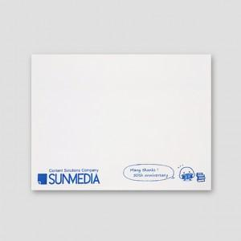

【상세/제작정보】 | 손안에 쏙 들어오는 책상 위 작은 필수품

【인쇄/포장옵션】 | 내지1도 / OPP(비닐)

【공급단가】 | 수량 | 1,000~ | 2,000~ | 3,000~ | 5,000~ | 10,000~
*VAT별도 | 단가 | 270원 | 250원 | 230원 | 210원 | 180원

【상품 URL】 | https://www.synergygift.co.kr:443/src/goods_detail.php?gdno=5649

